Hoja1
ID | NOMBRE | APELLIDO | EDAD | CURSO | NIVEL | DEUDA | VALOR A BUSCAR | NOMBRE | APELLIDO | EDAD
12350 | RUBEN | GARCIA | 14 | 2do | SECUNDARIA | 6 | 12350 | RUBEN | GARCIA | 14
12351 | MARÍA | FERNANDEZ | 15 | 3er | SECUNDARIA | 12 | 12351 | MARÍA | FERNANDEZ | 15
12352 | TERESA | MENDEZ | 14 | 2do | SECUNDARIA | 18 | 12352 | TERESA | MENDEZ | 14
12353 | PEDRO | ORTEGA | 13 | 1er | SECUNDARIA | 24 | 12353 | PEDRO | ORTEGA | 13
12354 | MATEO | LÓPEZ | 15 | 3er | SECUNDARIA | 30 | 12354 | MATEO | LÓPEZ | 15
12355 | ALEX | DÍAS | 14 | 2do | SECUNDARIA | 36 | 12355 | ALEX | DÍAS | 14
12356 | RSTEBAN | MARTÍNES | 15 | 3er | SECUNDARIA | 42 | 12356 | RSTEBAN | MARTÍNES | 15
12357 | VANESA | SANCHEZ | 16 | 4to | SECUNDARIA | 48 | 12357 | VANESA | SANCHEZ | 16
12358 | CAROLA | SOSA | 13 | 1er | SECUNDARIA | 54 | 12358 | CAROLA | SOSA | 13
12359 | SEBASTIAN | MEDINA | 14 | 2do | SECUNDARIA | 60 | 12359 | SEBASTIAN | MEDINA | 14
12360 | NICOLÁS | SUAREZ | 15 | 3er | SECUNDARIA | 66 | 12360 | NICOLÁS | SUAREZ | 15
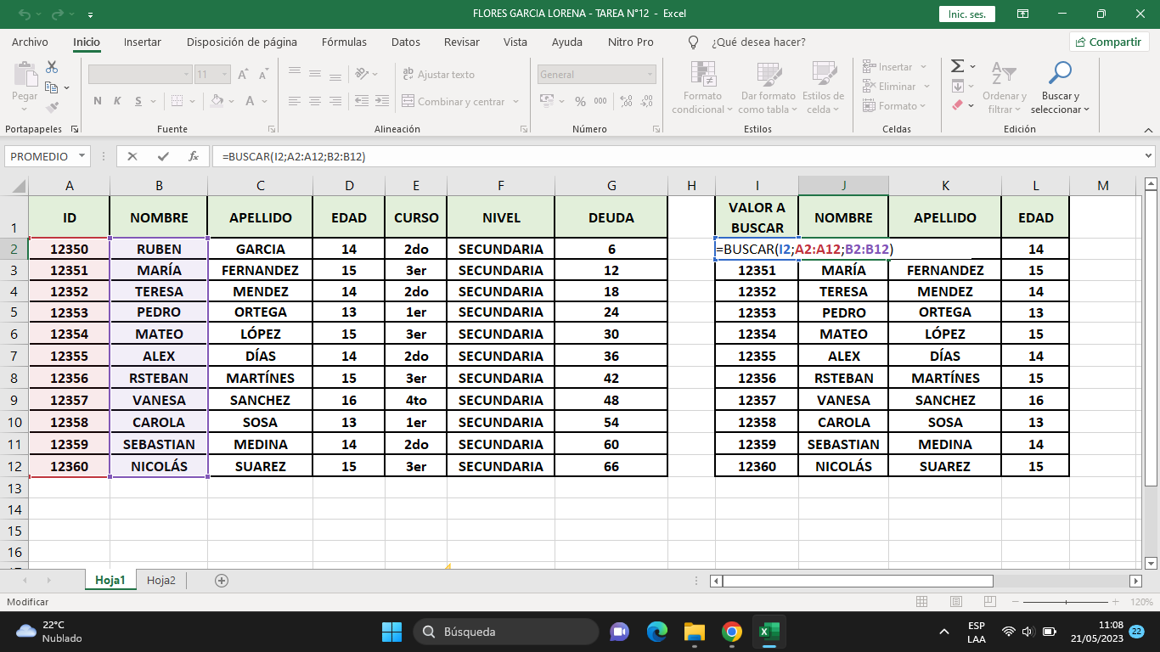

FORMULAS

